상품제안서
볼케이노 가습기 무선충전식 GB30 | 상품코드: F31880

 |  |  |  |  |  |  | 02-412-0044 | www.easy1.co.kr
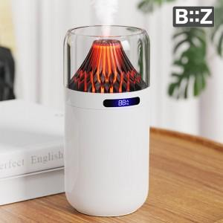

【상세/제작정보】 | 택배 40개 마다 4천원

【인쇄/포장옵션】 | 레이저 / 포장지포장

【공급단가】 | 수량 | 50~ | 100~ | 500~ | 1,000~ | 2,000~
*VAT별도 | 단가 | 11,250원 | 11,070원 | 10,800원 | 10,530원 | 10,350원

【상품 URL】 | https://dev.easy1.co.kr:443/src/goods_detail.php?gdno=31880

